Detalhamento_Avarias
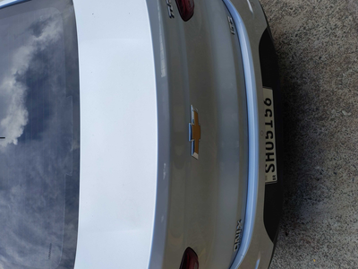
Detalhamento da Cobrança

Cliente | xxxx
Contrato: | xxxx

Placa: | xxxx |  | VALOR TOTAL
Modelo: | ONIX PLUS LTZ 1.0 12V TURBO FLEX 4P C/AR - AUTOMÁTICO |  | R$320.00
Cor:

1 | Pintura para-choque traseiro | Valor | R$320.00

